SISTEMA_OBRAS_CIVILES
 | REPORTE FOTOGRÁFICO - Sistema de Obras Civiles / Seguridad Exterior
Nombre de la Estacion: | SANTIAGO DE ANCHUCAYA
Nombre de Localidad: | SANTIAGO DE ANCHUCAYA
Fecha: | 07/07/2026 - 07/07/2026
Direccion: | PREDIO RURAL CHAINGA - SECTOR PAMPA INGA - CP SANTIAGO DE ANCHUCAYA
ID site: | LI5240
CRQ: | CRQ000000095556
Sticker Año mantenimiento |  |  | Letrero de Localidad beneficiaria o GPS
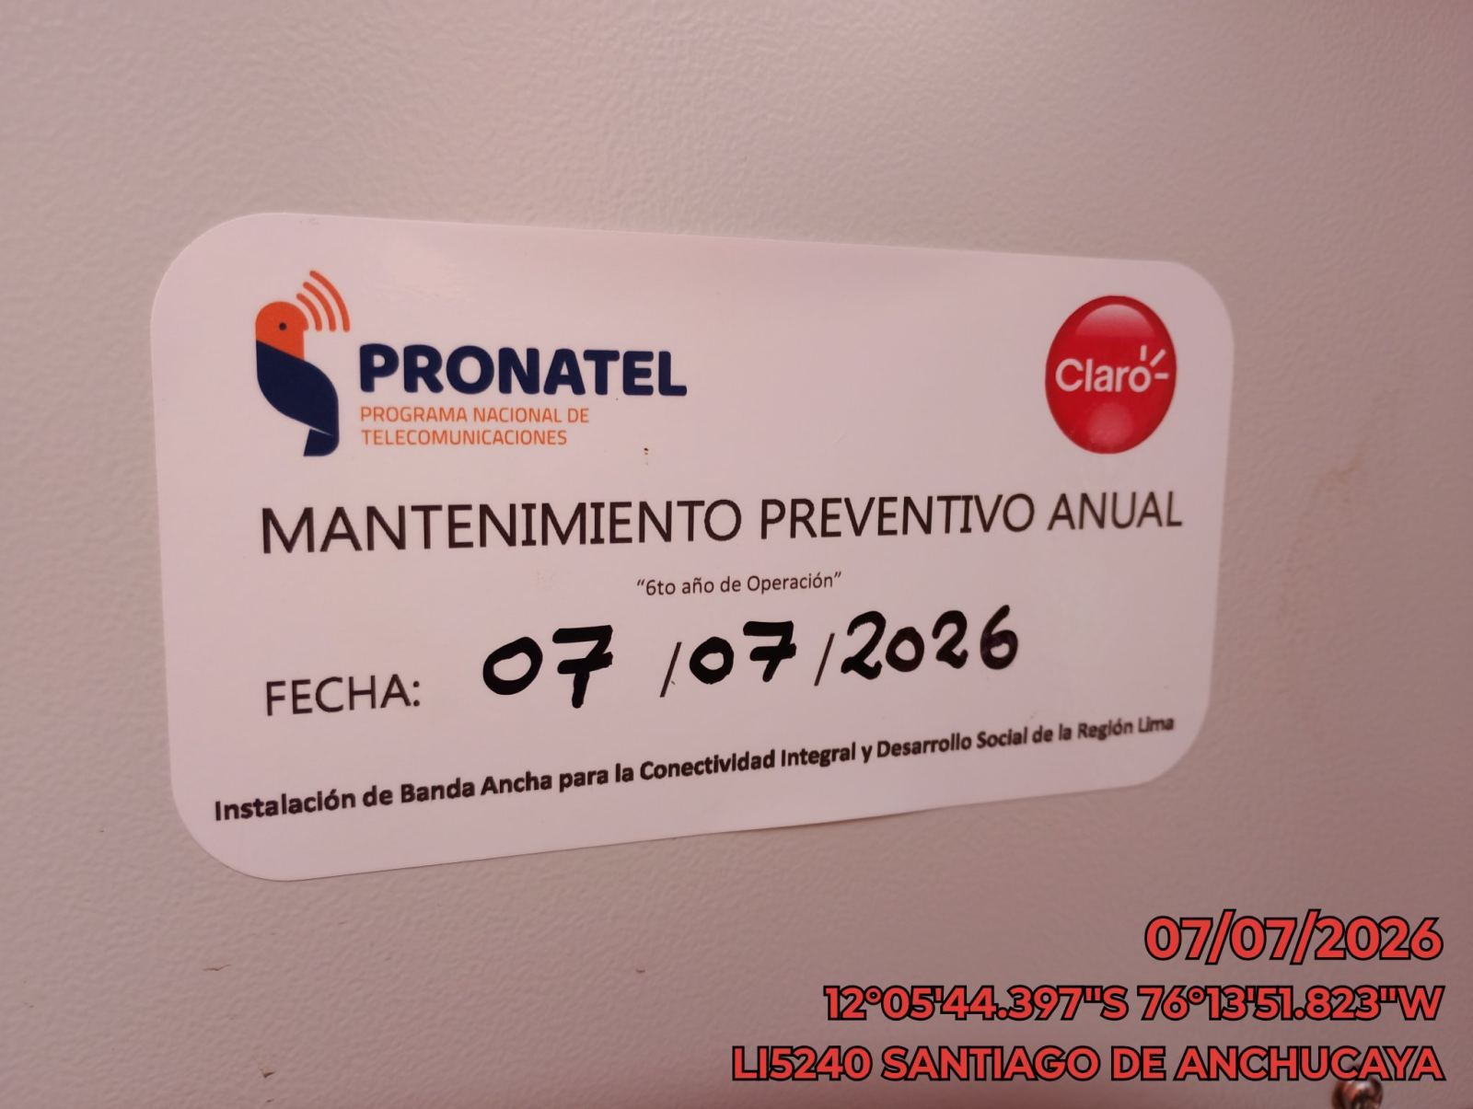 |  |  | 

REVISION DEL ESTADO DE COLUMNAS Y VIGAS
ANTES |  | DURANTE |  | DESPUES
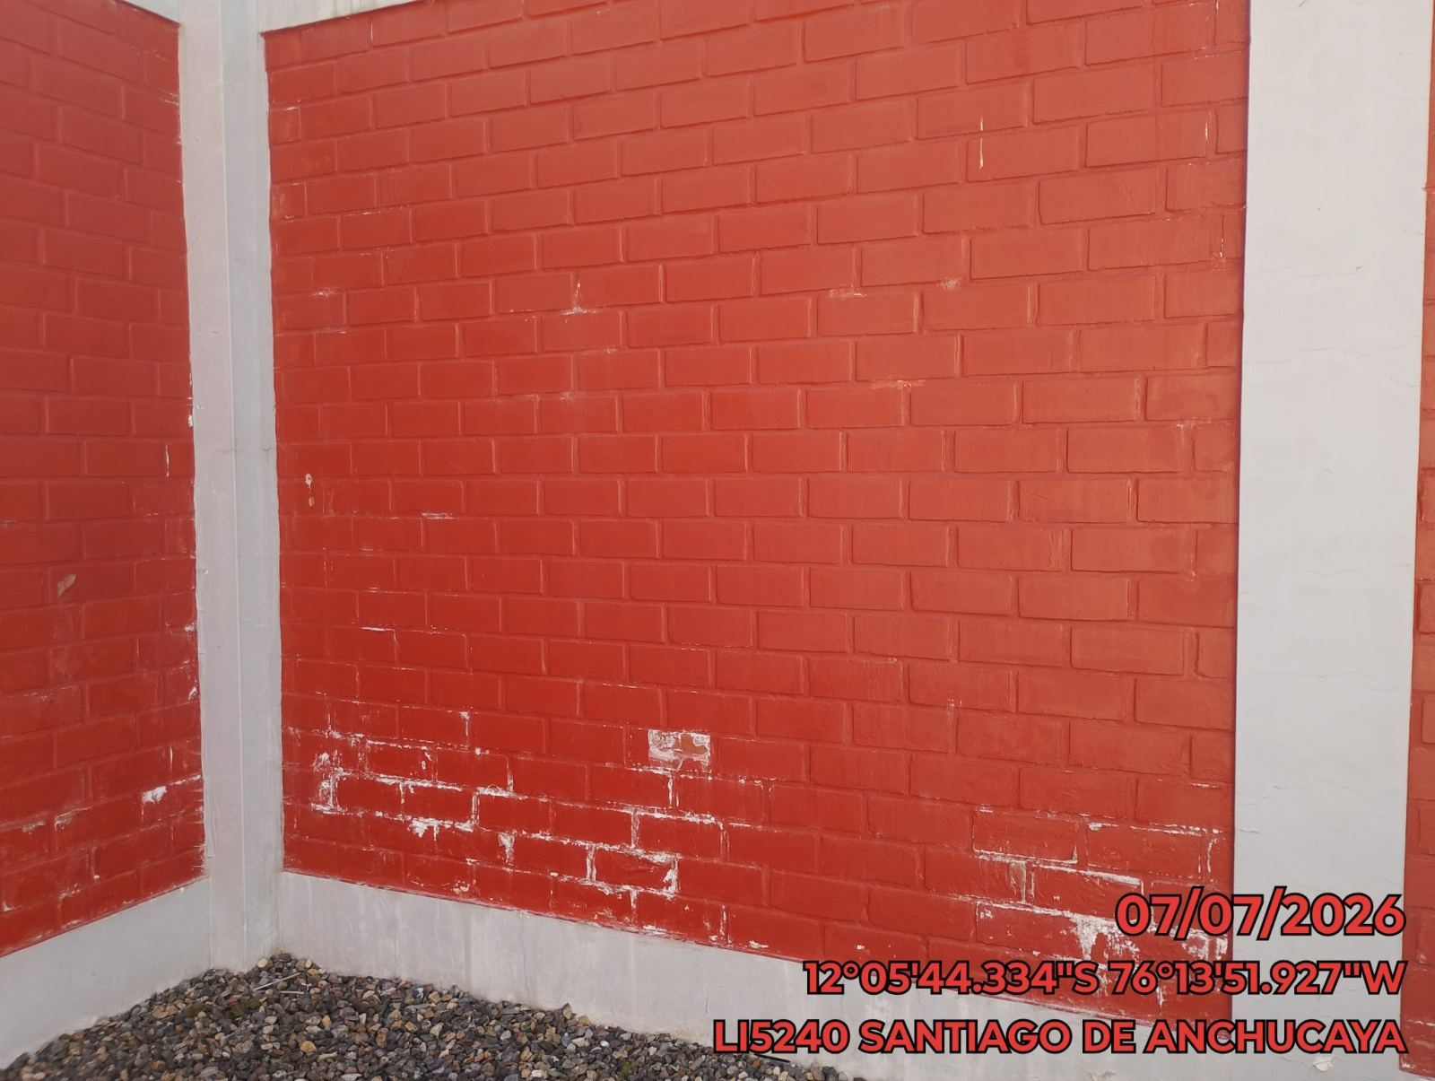 |  | 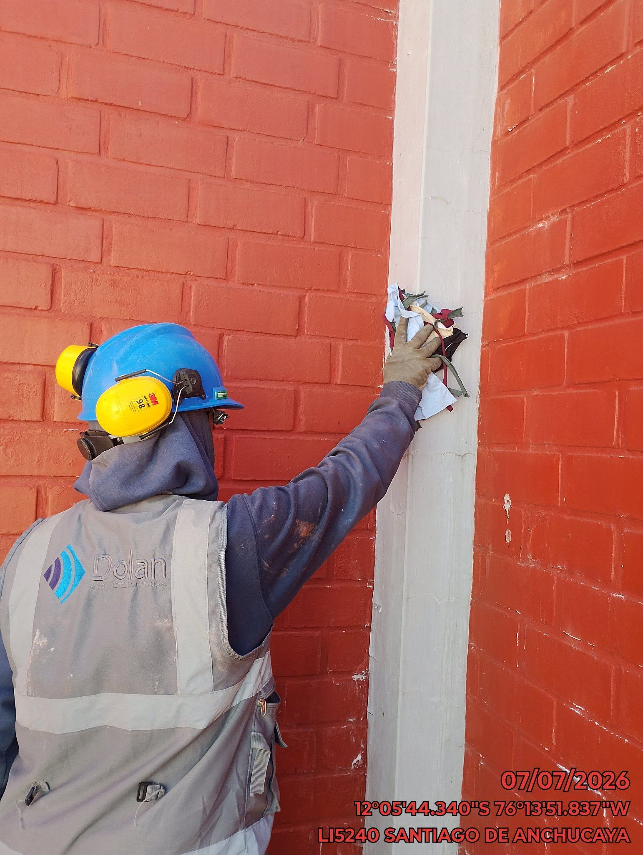 |  | 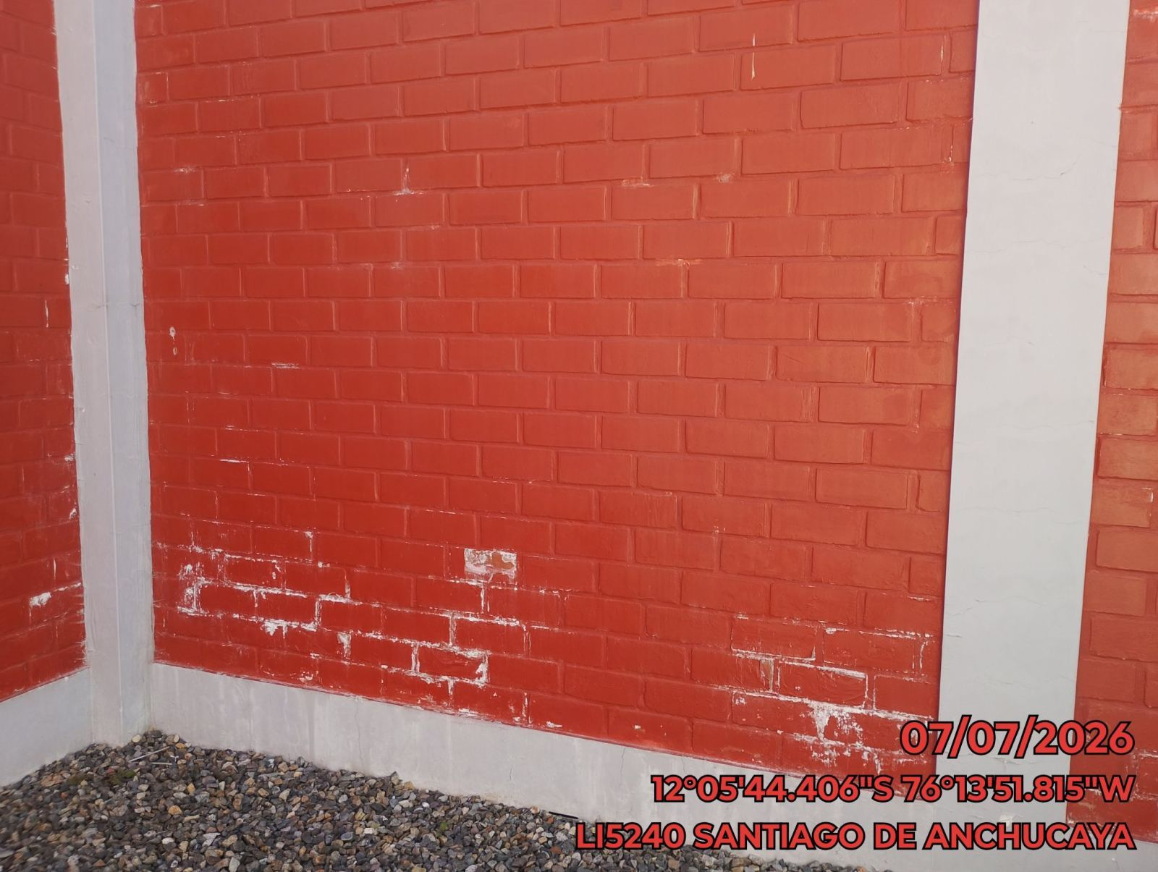

REVISION DEL ESTADO DEL CERCO PERIMETRICO
ANTES |  | DURANTE |  | DESPUES
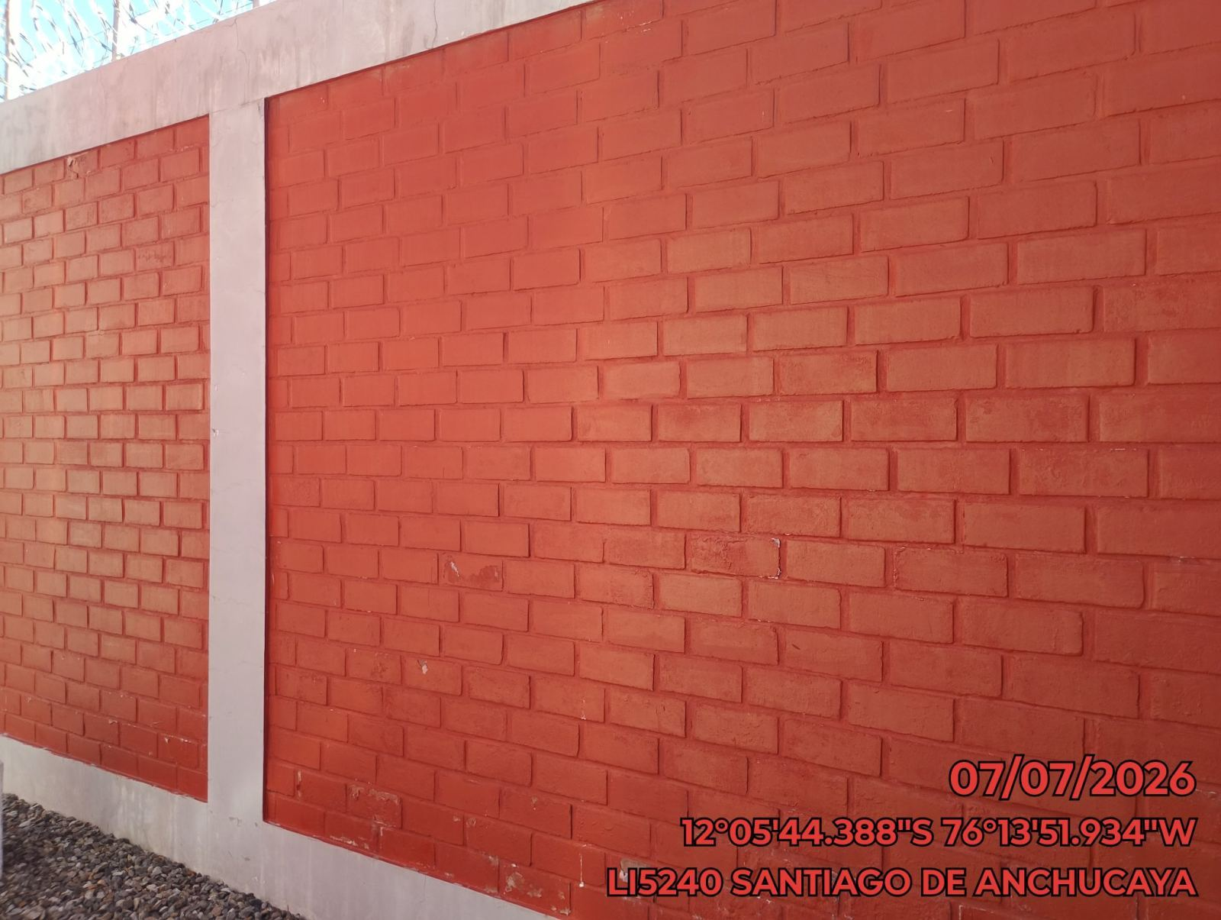 |  | 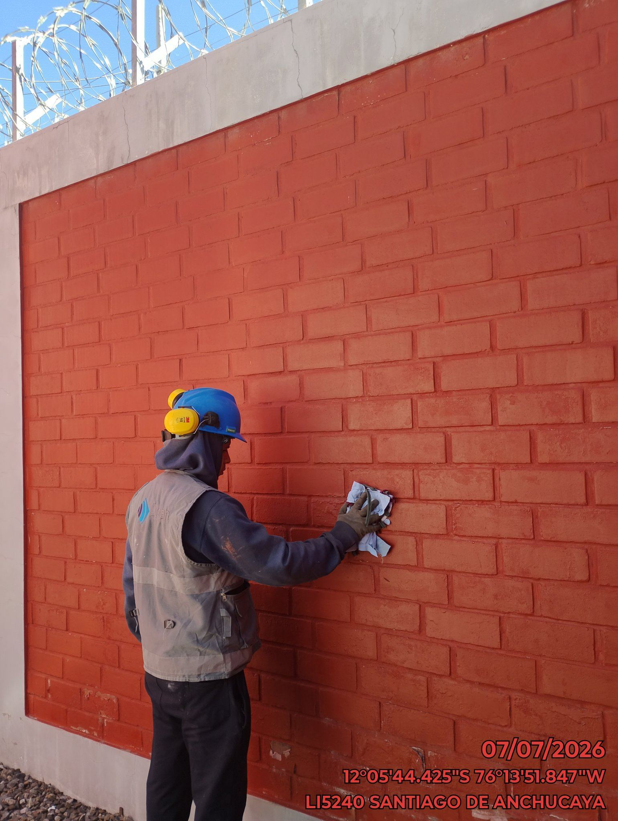 |  | 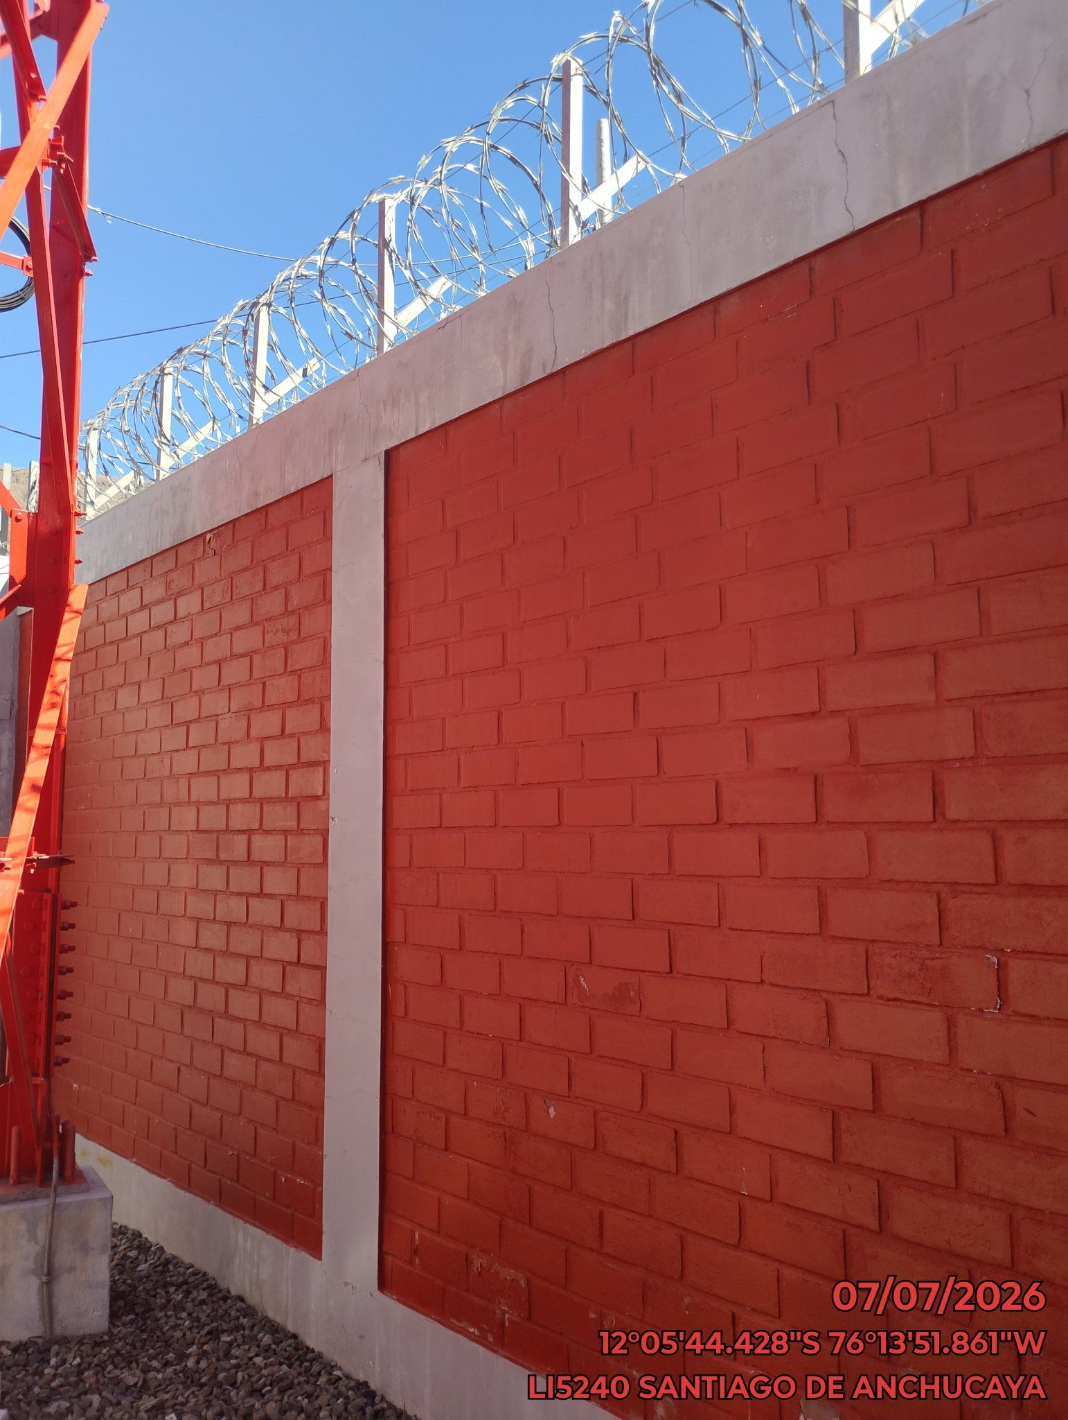

REVISION DEL ESTADO DE LA CONCERTINA
ANTES |  | DURANTE |  | DESPUES
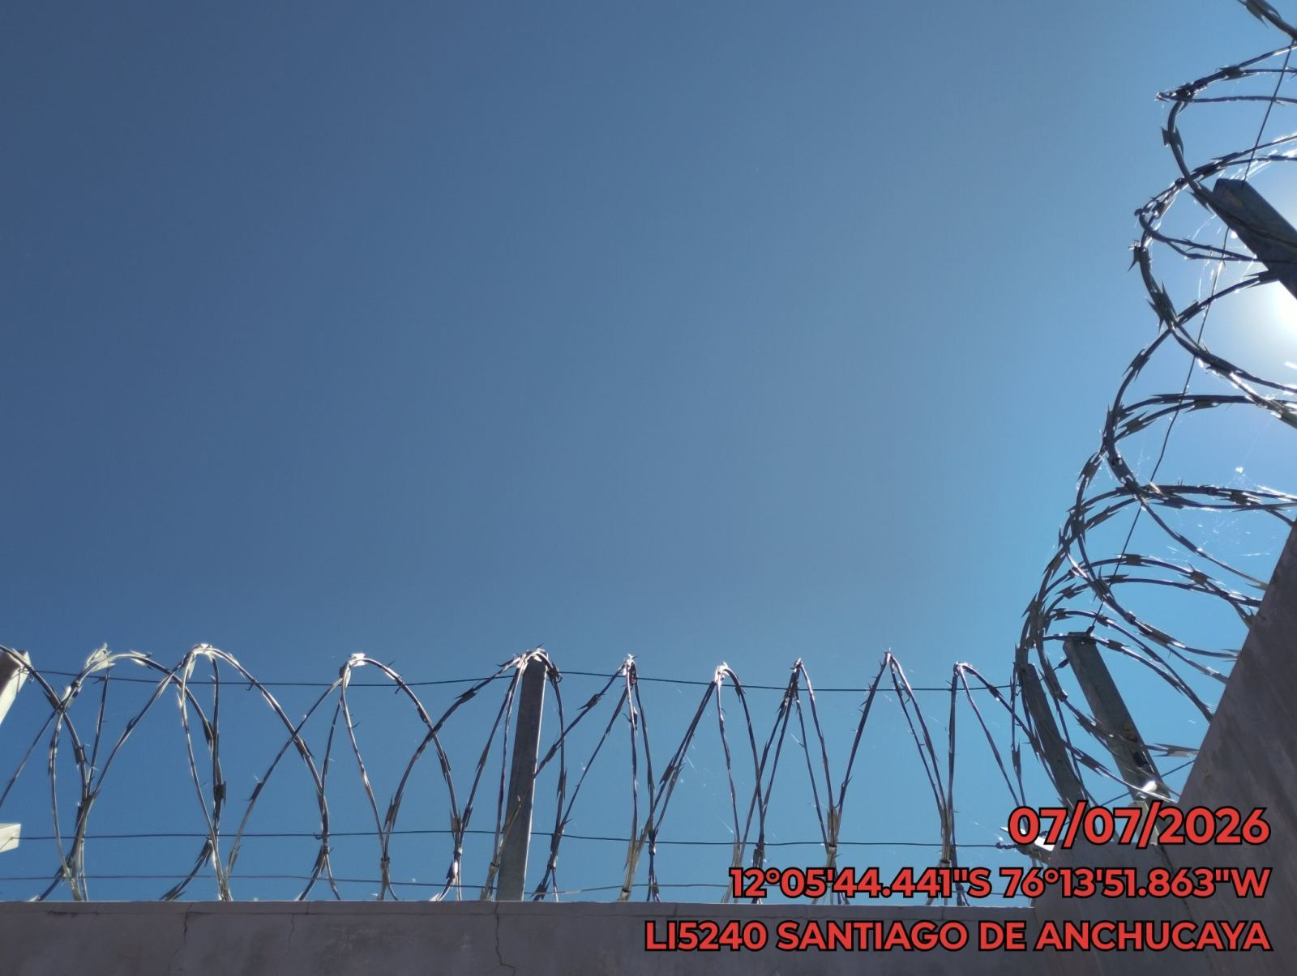 |  | 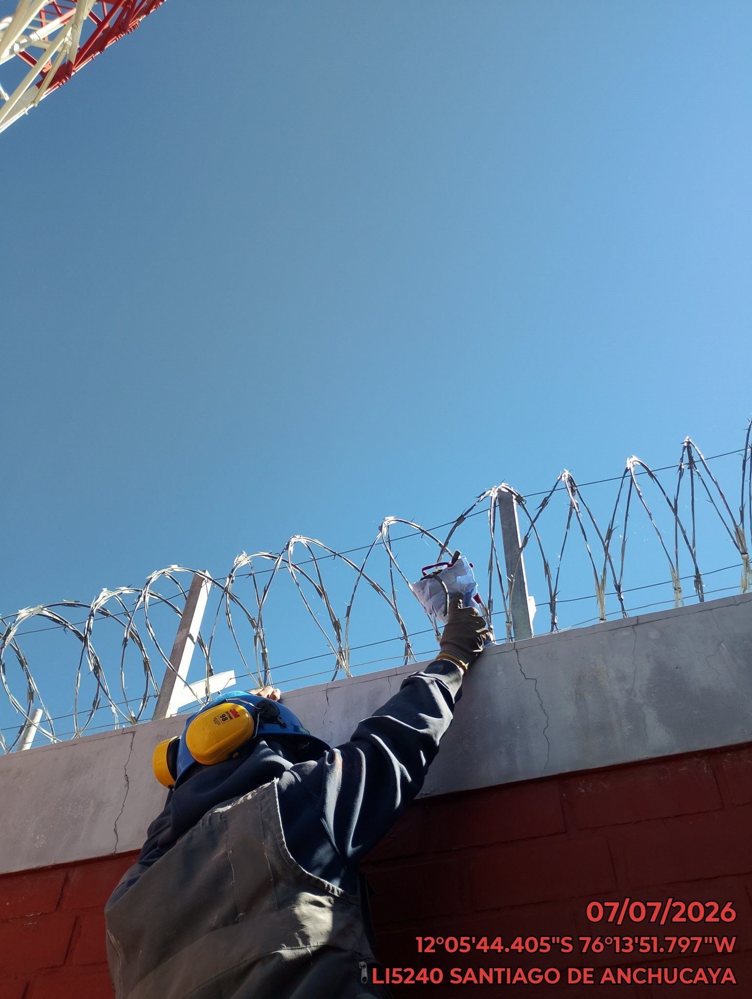 |  | 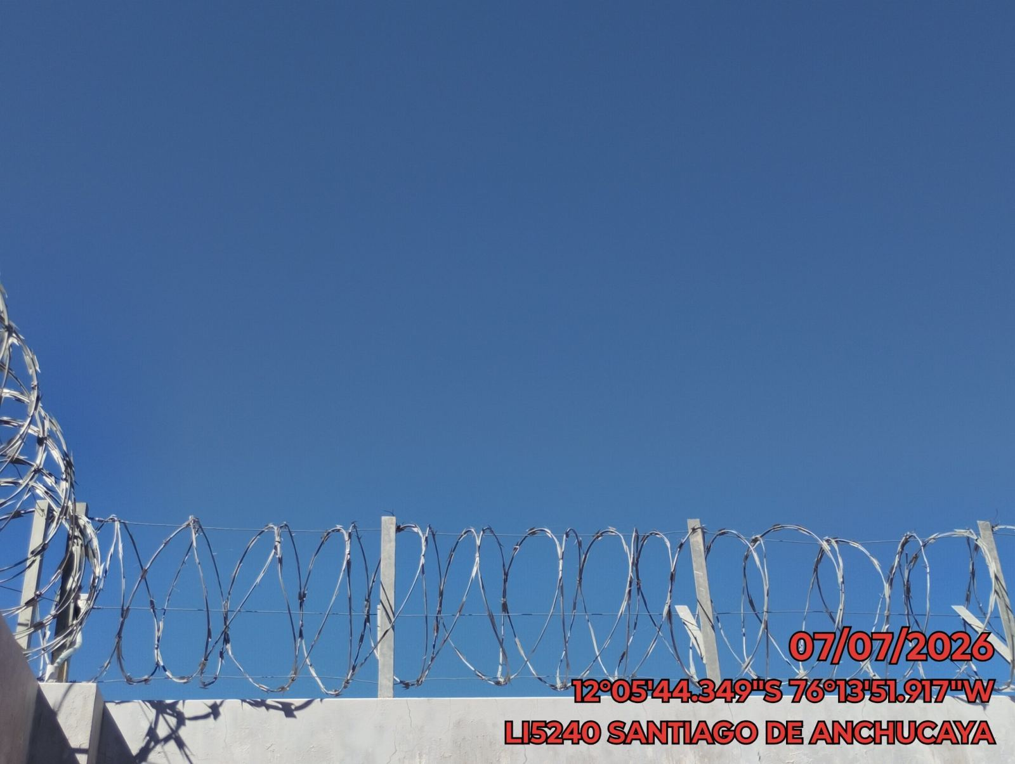

REVISION DEL ESTADO DE LA PUERTA
ANTES |  | DURANTE |  | DESPUES
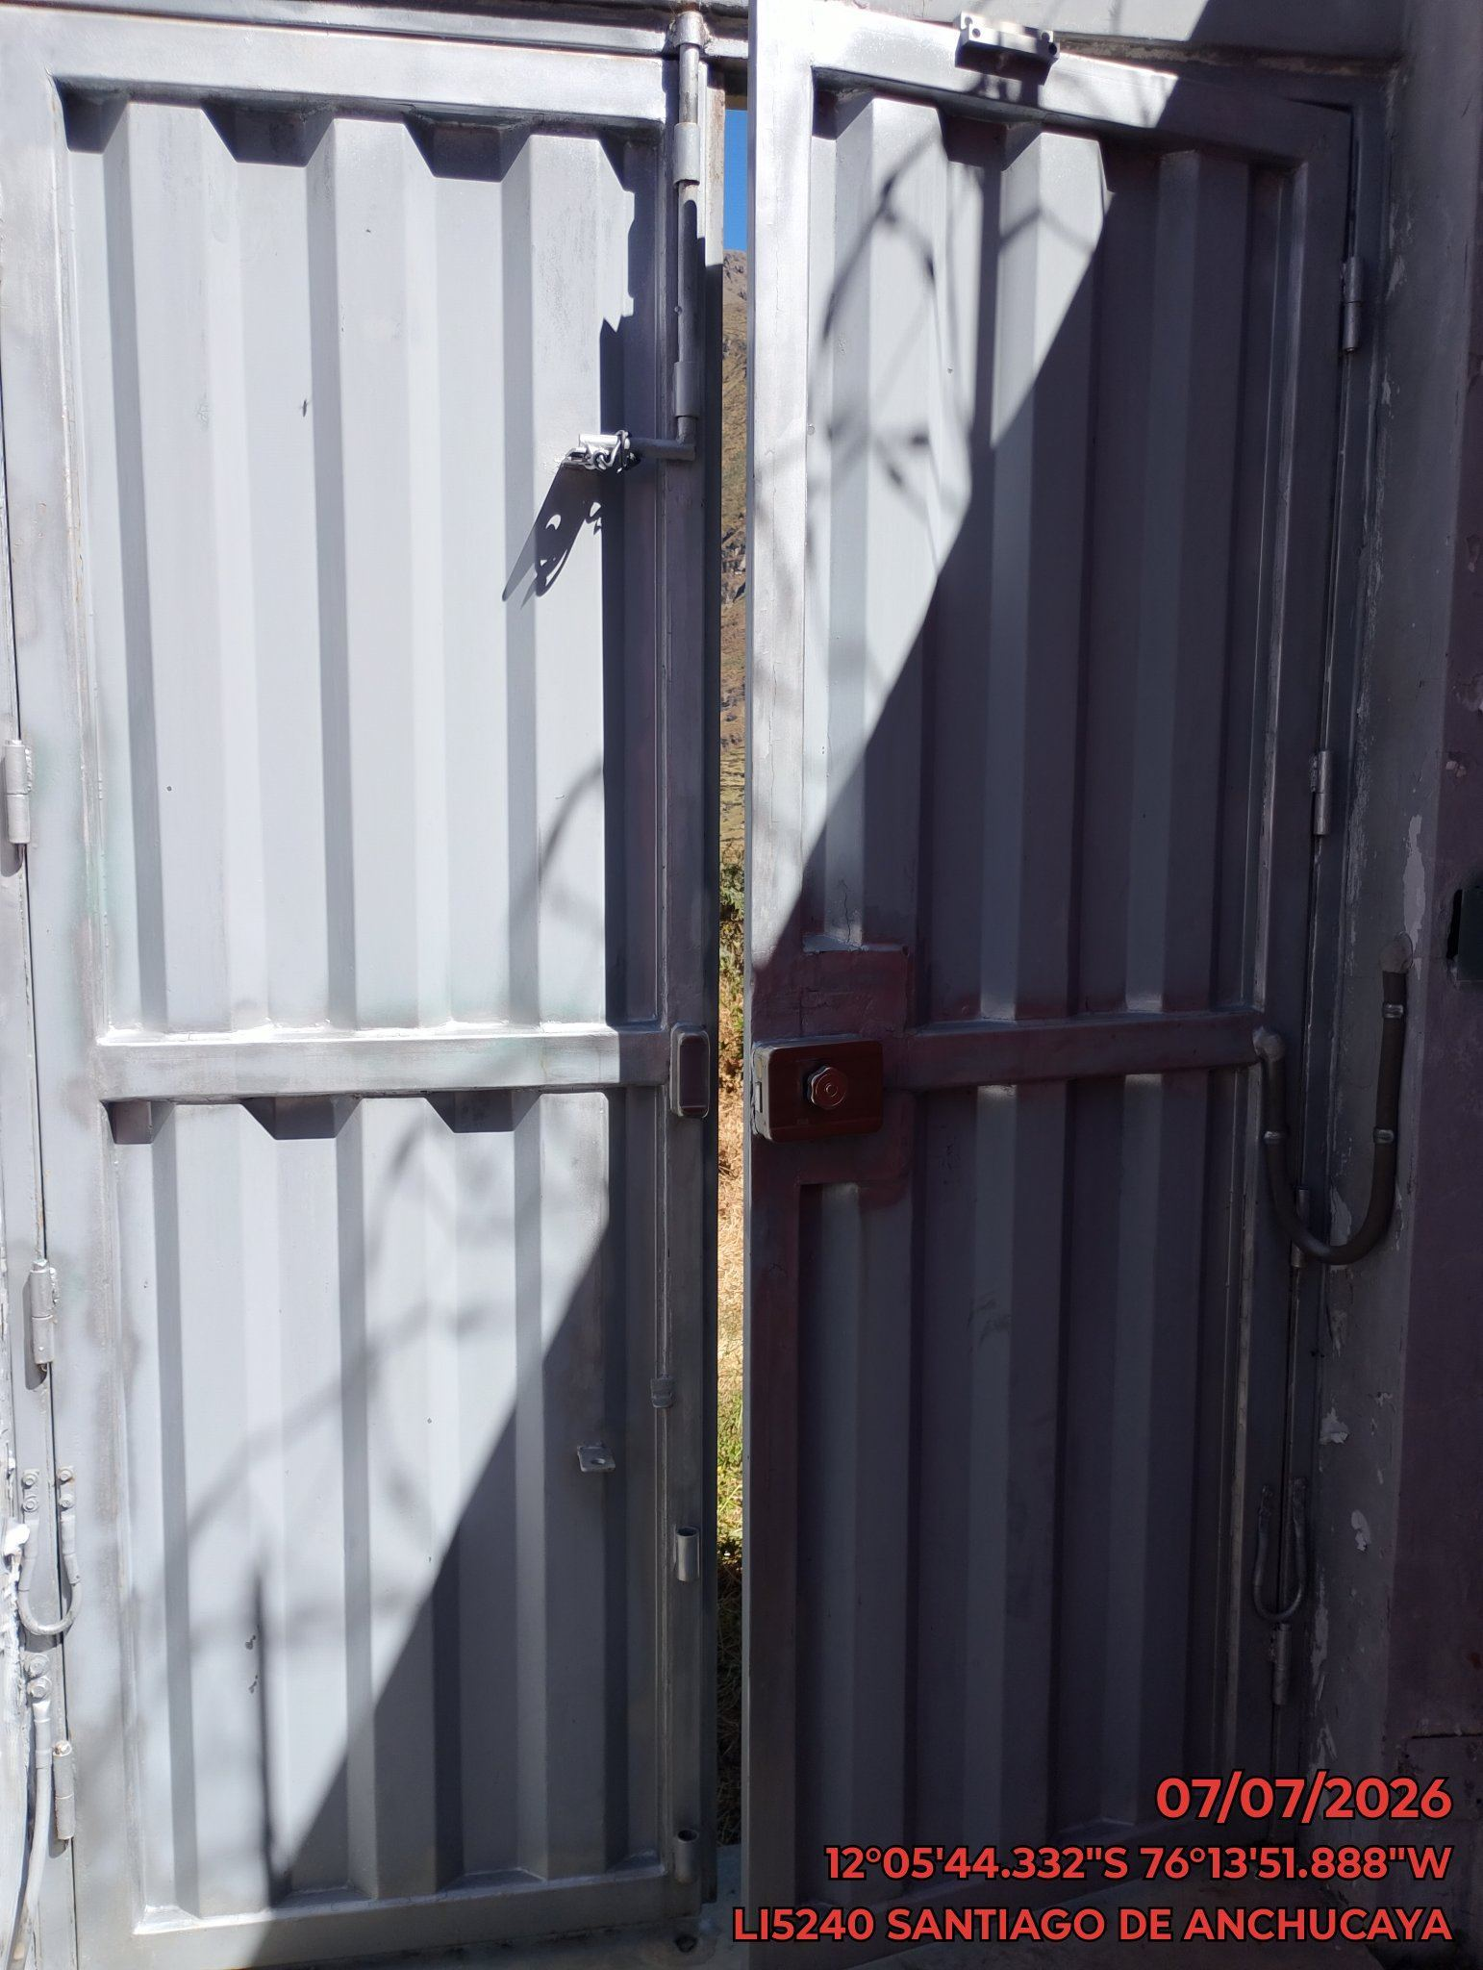 |  | 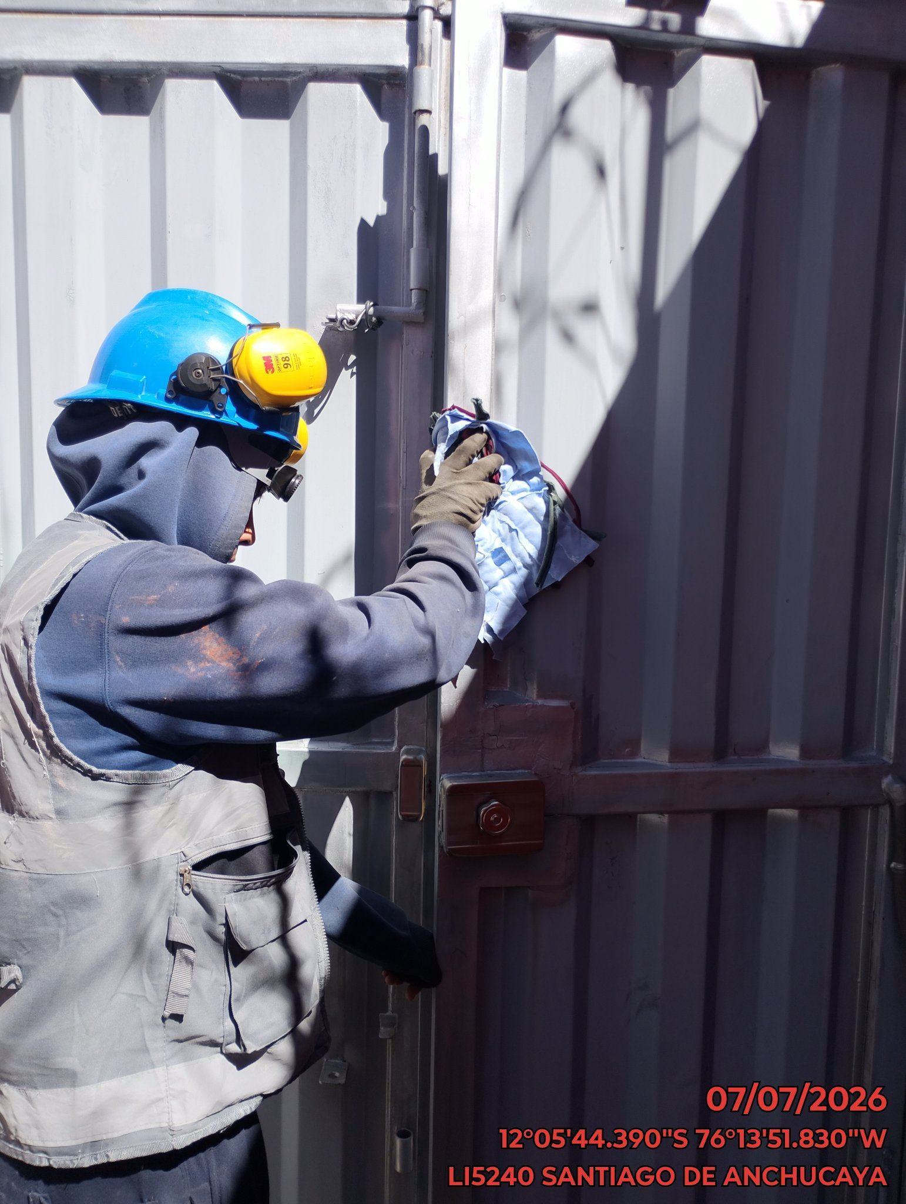 |  | 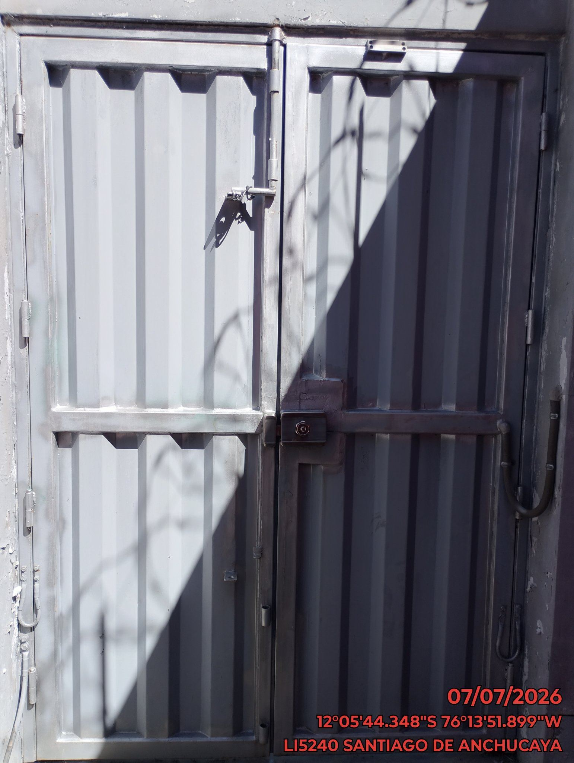

FOTOS DEL EQUIPAMIENTO EN INTERIOR DEL GABINETE
ANTES |  | DURANTE |  | DESPUES
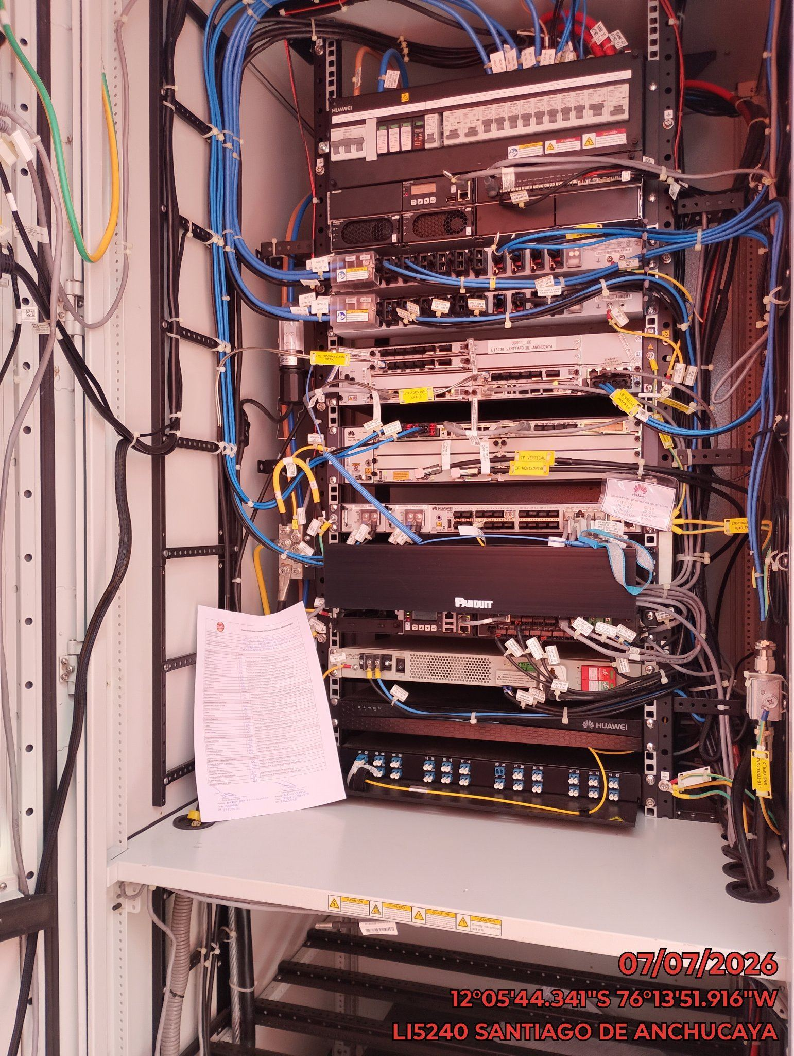 |  |  |  | 